bon de commande (2023)
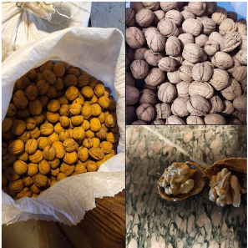

 | Commande de Noix du Périgord
 | Production 2025

NOM : |  | Tel Personnel :
Prénom : |  | Mail :

 | Conditionnement |  | Prix Unitaire | Qté | Montant
Noix coquilles | filet de 2,5 Kg |  | 10.00 € |  | -

Noix coquilles | filet de 5 Kg |  | 20.00 € |  | -

Cernaux de Noix | Sous vide 500g |  | 7.50 € |  | -

Cernaux de Noix | Sous vide 1Kg |  | 15.00 € |  | -

Cerneaux de Noix au Caramel | sachet de 100g environ |  | 3.50 € |  | -

Cerneaux de Noix au Caramel | 3 sachets de 100g environ |  | 10.00 € |  | -

 |  |  |  | TOTAL | -
la production d'huile n'est pas encore garantie ; si disponible un nouveau bon de commande sera envoyé.

Commande au plus tard VENDREDI 1er Décembre 2025

Livraison estimée semaine du 15 au 19 décembre

Paiement à la commande, par chèque à l'ordre de GATIGNOL ou espèce si appoint.

flecroc@assemblee-nationale.fr
233BSG -Bureau 8227
01.40.63.82.62

